Kom.reitings
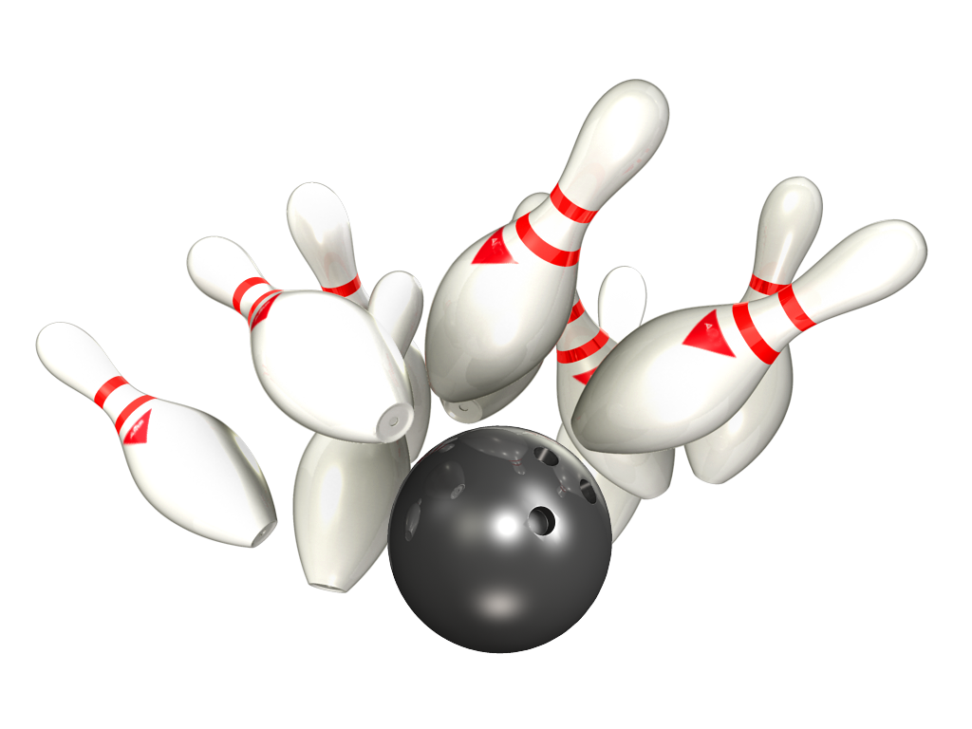
14. Amatieru Līga

Platinum – Gold
11.- 12.12.2019 - 2 aplis 4 tūre

Rezultāti PLATINUM |  |  |  |  |  |  | Rezultāti GOLD

Vieta | Komanda | Punkti 2 aplis | Par summu 2 aplis | Punkti 2 aplis kopā | Ieskaites punkti 2 aplis | Kom-as vidējais 2 aplis | Vieta | Komanda | Punkti 2 aplis | Par summu 2 aplis | Punkti 2 aplis kopā | Ieskaites punkti 2 aplis | Komandas vidējais 2 aplis
1 | RR Dziednieks | 28 | 8 | 36 | 9864 | 205.50 | 1 | Pārdaugavas AVANGARDS | 24 | 6 | 30 | 8545 | 178.02
2 | Ten Pin | 28 | 8 | 36 | 9806 | 204.29 | 2 | ŠAR-A | 24 | 6 | 30 | 8366 | 174.29
3 | Liquide Time | 22 | 6 | 28 | 8704 | 181.33 | 3 | Wolfpack | 18 | 8 | 26 | 8489 | 176.85
4 | Jaunie Buki | 18 | 4 | 22 | 9073 | 189.02 | 4 | CAPAROL | 18 | 2 | 20 | 8599 | 179.15
5 | BASK APS | 14 | 2 | 16 | 8990 | 187.38 | 5 | NB-1 | 18 | 2 | 20 | 8406 | 175.13
6 | Pandora | 12 | 2 | 14 | 8816 | 183.67 | 6 | Returned | 14 | 4 | 18 | 8281 | 172.52
7 | Universal Services | 4 | 2 | 6 | 8143 | 169.65 | 7 | SIB | 10 | 4 | 14 | 8076 | 168.25
8 | Šarmageddon | 2 | 0 | 2 | 8037 | 167.44 | 8 | LEVEL Up | 2 | 0 | 2 | 5885 | 163.47

Individ reitings Platinum
14. Amatieru Līgas
Individuālais reitings - PLATINUM
Vīriešu reitings |  |  | 1.aplis |  |  | 2.aplis |  |  | Kopā
Vieta | Komanda | Vārds, Uzvārds | Spēles | Summa | Vidējais | Spēles | Summa | Vidējais | Spēles | Summa | Vidējais
1 | Ten Pin | Daniels Vēzis | 16 | 3665 | 229.06 | 16 | 3522 | 220.13 | 32 | 7187 | 224.59
2 | Ten Pin | Rihards Kovaļenko | 16 | 3458 | 216.13 | 4 | 817 | 204.25 | 20 | 4275 | 213.75
3 | RR Dziednieks | Jānis Zemītis | 24 | 4803 | 200.13 | 12 | 2639 | 219.92 | 36 | 7442 | 206.72
4 | BASK APS | Artemijs Hudjakovs | 24 | 4622 | 192.58 | 16 | 3406 | 212.88 | 40 | 8028 | 200.70
5 | RR Dziednieks | Dmitrijs Maščenko | 4 | 797 | 199.25 | 12 | 2399 | 199.92 | 16 | 3196 | 199.75
6 | BASK APS | Edmunds Jansons | 0 | 0 | #DIV/0! | 4 | 799 | 199.75 | 4 | 767 | 199.75
7 | Jaunie Buki | Ivars Vinters | 24 | 4636 | 193.17 | 16 | 3216 | 201.00 | 40 | 7852 | 196.30
8 | RR Dziednieks | Andis Dārziņš | 16 | 3086 | 192.88 | 16 | 3180 | 198.75 | 32 | 6266 | 195.81
9 | Pandora | Pēteris Cimdiņš | 22 | 4145 | 188.41 | 16 | 3262 | 203.88 | 38 | 7407 | 194.92
10 | RR Dziednieks | Aivars Beļickis | 16 | 3075 | 192.19 | 4 | 783 | 195.75 | 20 | 3858 | 192.90
11 | Jaunie Buki | Toms Pultraks | 24 | 4751 | 197.96 | 16 | 2930 | 183.13 | 40 | 7681 | 192.03
12 | RR Dziednieks | Raimonds Zemītis | 12 | 2151 | 179.25 | 4 | 863 | 215.75 | 16 | 3014 | 188.38
13 | Liquide Time | Elvijs Dimpers | 24 | 4443 | 185.13 | 16 | 3008 | 188.00 | 40 | 7451 | 186.28
14 | Jaunie Buki | Mārtiņš Vilnis | 24 | 4504 | 187.67 | 16 | 2927 | 182.94 | 40 | 7431 | 185.78
15 | Liquide Time | Maksims Gerasimenko | 20 | 3670 | 183.50 | 16 | 2937 | 183.56 | 36 | 6607 | 183.53
16 | Pandora | Aleksandrs Tjulins | 23 | 4209 | 183.00 | 16 | 2872 | 179.50 | 39 | 7081 | 181.56
17 | Universal Services | Rihards Meijers | 28 | 4925 | 175.89 | 16 | 3020 | 188.75 | 44 | 7945 | 180.57
18 | Ten Pin | Ints Krievkalns | 16 | 2771 | 173.19 | 16 | 2982 | 186.38 | 32 | 5753 | 179.78
19 | Šarmaggedon | Ģirts Tomsons | 28 | 4990 | 178.21 | 0 | 0 | #DIV/0! | 28 | 4990 | 178.21
20 | Šarmageddon | Aleksandrs Ručevics | 27 | 4800 | 177.78 | 16 | 2697 | 168.56 | 43 | 7497 | 174.35
21 | Universal Services | Eduards Kobiļuks | 28 | 4839 | 172.82 | 16 | 2702 | 168.88 | 44 | 7541 | 171.39
22 | Šarmaggedon | Jānis Zalītis | 28 | 4906 | 167.21 | 16 | 2867 | 171.19 | 44 | 7773 | 168.66
23 | BASK APS | Gints Aksiks | 20 | 3401 | 170.05 | 8 | 1275 | 159.38 | 28 | 4676 | 167.00
24 | BASK APS | Sergejs Ļeonovs | 4 | 661 | 165.25 | 4 | 648 | 162.00 | 8 | 1309 | 163.63
25 | Universal Services | Toms Remers | 20 | 3322 | 166.10 | 16 | 2421 | 151.31 | 36 | 5743 | 159.53
26 | Šarmaggedon | Valentīns Ginko | 0 | 0 | #DIV/0! | 16 | 2473 | 154.56 | 16 | 2473 | 154.56
27 | BASK APS | Kristaps Laucis | 0 | 0 | #DIV/0! | 4 | 617 | 154.25 | 4 | 617 | 154.25
28 | BASK APS | Igors Plade | 4 | 607 | 151.75 | 0 | 0 | #DIV/0! | 4 | 607 | 151.75
29 | Universal Services | Armands Šuckis-Romislāvs | 8 | 1188 | 148.50 | 0 | 0 | #DIV/0! | 8 | 1188 | 148.50

Sieviešu reitings |  |  | 1.aplis |  |  | 2.aplis |  |  | Kopā
Vieta | Komanda | Vārds, Uzvārds | Spēles | Summa | Vidējais | Spēles | Summa | Vidējais | Spēles | Summa | Vidējais
1 | Ten Pin | Veronika Hudjakova | 24 | 4453 | 177.54 | 12 | 2485 | 199.08 | 36 | 6938 | 184.72
2 | BASK APS | Karīna Maslova | 20 | 3640 | 174.00 | 12 | 2245 | 179.08 | 32 | 5885 | 175.91
3 | Liquide Time | Šarlota Stariņa | 20 | 3314 | 165.70 | 16 | 2759 | 164.44 | 36 | 5785 | 160.69
4 | Pandora | Svetlana Tomiļina | 13 | 2050 | 149.69 | 2 | 305 | 144.50 | 15 | 2355 | 149.00
5 | BASK APS | Karīna Petrova | 0 | 0 | #DIV/0! | 0 | 0 | #DIV/0! | 0 | 0 | #DIV/0!

Individ reitings Gold
14. Amatieru Līgas
Individuālais reitings - GOLD
Vīriešu reitings |  |  | 1.aplis |  |  | 2.aplis |  |  | Kopā
Vieta | Komanda | Vārds, Uzvārds | Spēles | Summa | Vidējais | Spēles | Summa | Vidējais | Spēles | Summa | Vidējais
1 | LEVEL Up | Aleksejs Jeļisejevs | 24 | 4879 | 203.29 | 12 | 2184 | 182.00 | 36 | 7063 | 196.19
2 | Wolfpack | Vladislavs Saveljevs | 24 | 4667 | 194.46 | 16 | 2916 | 182.25 | 40 | 7583 | 189.58
3 | Wolfpack | Artūrs Zavjalovs | 12 | 2193 | 182.75 | 12 | 2281 | 190.08 | 24 | 4474 | 186.42
4 | CAPAROL | Jānis Cekuls | 0 | 0 | #DIV/0! | 16 | 2976 | 186.00 | 16 | 2976 | 186.00
5 | Wolfpack | Dmitrijs Dumcevs | 27 | 5339 | 197.74 | 16 | 2658 | 166.13 | 43 | 7997 | 185.98
6 | NB-1 | Ģirts Gabrāns | 24 | 4229 | 176.21 | 12 | 2273 | 189.42 | 36 | 6502 | 180.61
7 | Pārdaugavas AVANGARDS | Aleksejs Jeļisejevs | 12 | 2166 | 180.50 | 0 | 0 | #DIV/0! | 12 | 2166 | 180.50
8 | ŠAR-A | Jānis Surna | 16 | 2881 | 180.06 | 8 | 1449 | 181.13 | 24 | 4330 | 180.42
9 | CAPAROL | Haralds Zeidmanis | 28 | 5175 | 176.82 | 16 | 3028 | 181.25 | 44 | 8203 | 178.43
10 | SIB | Nauris Zīds | 27 | 4901 | 181.52 | 16 | 2755 | 172.19 | 43 | 7656 | 178.05
11 | Returned | Aleksandrs Komars | 28 | 4981 | 177.89 | 16 | 2825 | 176.56 | 44 | 7806 | 177.41
12 | Pārdaugavas AVANGARDS | Andrejs Zilgalvis | 24 | 4466 | 178.08 | 8 | 1447 | 172.88 | 32 | 5913 | 176.78
13 | Pārdaugavas AVANGARDS | Pauls Aizpurvs | 12 | 1969 | 164.08 | 16 | 2891 | 180.69 | 28 | 4860 | 173.57
14 | Returned | Aleksandrs Aleksejevs | 28 | 5009 | 178.89 | 16 | 2620 | 163.75 | 44 | 7629 | 173.39
15 | NB-1 | Dainis Mauriņš | 28 | 4607 | 164.54 | 16 | 2926 | 182.88 | 44 | 7533 | 171.20
16 | Returned | Maksims Aleksejevs | 28 | 4622 | 165.07 | 16 | 2836 | 177.25 | 44 | 7458 | 169.50
17 | Pārdaugavas AVANGARDS | Ivars Vizulis | 20 | 3386 | 169.30 | 16 | 2691 | 168.19 | 36 | 6077 | 168.81
18 | SIB | Artūrs Kaļinins | 16 | 2613 | 163.31 | 12 | 2103 | 175.25 | 28 | 4716 | 168.43
19 | SIB | Ainars Freibergs | 20 | 3278 | 163.90 | 16 | 2720 | 170.00 | 36 | 5998 | 166.61
20 | ŠAR-A | Jurijs Bokums jun | 28 | 4802 | 163.50 | 16 | 2859 | 170.69 | 44 | 7661 | 166.11
21 | LEVEL Up | Sergejs Meņšikovs | 27 | 4882 | 172.81 | 12 | 1890 | 149.50 | 39 | 6772 | 165.64
22 | NB-1 | Aleksandrs Liniņš | 22 | 3698 | 168.09 | 12 | 1860 | 155.00 | 34 | 5558 | 163.47
23 | ŠAR-A | Oļegs Kirevičevs | 8 | 1265 | 158.13 | 0 | 0 | #DIV/0! | 8 | 1265 | 158.13
24 | CAPAROL | Andris Karkliņš | 28 | 4255 | 151.96 | 16 | 2595 | 162.19 | 44 | 6850 | 155.68
25 | NB-1 | Ainars Gilberts | 10 | 1450 | 145.00 | 8 | 1347 | 168.38 | 18 | 2797 | 155.39
26 | CAPAROL | Gints Adakovskis | 28 | 4333 | 154.75 | 0 | 0 | #DIV/0! | 28 | 4333 | 154.75
27 | ŠAR-A | Maksims Jemeļjanovs | 4 | 616 | 154.00 | 4 | 618 | 154.50 | 8 | 1234 | 154.25
28 | LEVEL Up | Boriss Simsons | 17 | 2491 | 146.53 | 12 | 1811 | 150.92 | 29 | 4302 | 148.34
29 | SIB | Mārtiņš Matisāns | 12 | 1854 | 154.50 | 4 | 498 | 124.50 | 16 | 2352 | 147.00

Sieviešu reitings |  |  | 1.aplis |  |  | 2.aplis |  |  | Kopā
Vieta | Komanda | Vārds, Uzvārds | Spēles | Summa | Vidējais | Spēles | Summa | Vidējais | Spēles | Summa | Vidējais
1 | Wolfpack | Liāna Ponomarenko | 17 | 3044 | 171.06 | 0 | 0 | #DIV/0! | 17 | 3044 | 171.06
2 | ŠAR-A | Svetlana Jemeļjanova | 28 | 4872 | 166.00 | 16 | 2909 | 173.81 | 44 | 7781 | 168.84

